qualità indicizzata
ORGANISMO RICHIEDENTE
RAGIONE SOCIALE :
CODICE FISCALE:
ALLEGATO A- Paragrafo 4.B - Festival artisti di strada 2024
Elementi di qualità indicizzata |  |  |  |  |  |  |  |  | Elementi di dettaglio - Radicamento territoriale
N. Rappresentazioni | Data ( da…a…) | Luogo | Indirizzo | Comune | Provincia | Area disagiata di Roma capitale (SI/NO) * | Area disagiata- Zona urbanistica di Roma Capitale * |  | Elenco anni precedenti in cui si è svolta la medesima iniziativa (ampliare quanto necessario)
 |  |  |  |  |  |  | codice | Denominazione | Anno | si/no e luogo
 |  |  |  |  |  |  |  |  | 2023
 |  |  |  |  |  |  |  |  | 2022
 |  |  |  |  |  |  |  |  | 2021
 |  |  |  |  |  |  |  |  | 2020
 |  |  |  |  |  |  |  |  | 2019
 |  |  |  |  |  |  |  |  | 2018
 |  |  |  |  |  |  |  |  | 2017
 |  |  |  |  |  |  |  |  | 2016
 |  |  |  |  |  |  |  |  | 2015
(inserire le righe necessarie) |  |  |  |  |  |  |  |  | 2014
*Le colonne G,H, I vanno compilate in base all' esito di ricerca effettuata al seguente link: https://www.google.com/maps/d/viewer?mid=1E4TpQ9oftDIBneEK4KzDFwQfbvQ&ll=41.89062981328977%2C12.346966041866721&z=10 ,ed al consenguente confronto con gli elementi riscontrabili nella tabella sottostante |  |  |  |  |  |  |  |  | 2013
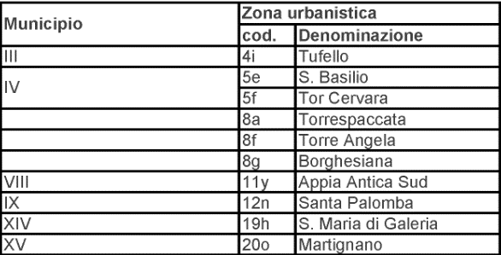
 |  |  |  |  |  |  |  |  | 2012
 |  |  |  |  |  |  |  |  | 2011
 |  |  |  |  |  |  |  |  | 2010
 |  |  |  |  |  |  |  |  | 2009
 |  |  |  |  |  |  |  |  | 2008
 |  |  |  |  |  |  |  |  | 2007
 |  |  |  |  |  |  |  |  | 2006
 |  |  |  |  |  |  |  |  | 2005
 |  |  |  |  |  |  |  |  | 2004
 |  |  |  |  |  |  |  |  | 2003
 |  |  |  |  |  |  |  |  | 2002
 |  |  |  |  |  |  |  |  | 2002

